BD30
Como parte de la supervisión de un proceso industrial, un ingeniero ha recopilado información de 30 turnos de operación de una máquina de corte automatizada. Para cada turno, se registrò el tiempo total de operacón (en horas), el consumo de energía en kilowatts-hora (en kWh) y la temperatura promedio de operación (en grados Celsius). El objetivo del análisis es evaluar la relación entre el tiempo de operación y el consumo de energía, identificando posibles patrones de eficiencia energética del equipo, así como explorar la variabilidad de la temperatura de operación en los diferentes turnos.
ID_turno | Tiempo_operacion_horas | Consumo_energia_kWh | Temperatura_operacion_C
1 | 106.18 | 77.823 | 90.851
2 | 192.61 | 159.964 | 62.962
3 | 159.80 | 134.836 | 74.339
4 | 99.80 | 110.381 | 64.635
5 | 73.40 | 55.714 | 94.524
6 | 73.40 | 67.981 | 84.932
7 | 58.71 | 46.903 | 73.236
8 | 179.93 | 138.653 | 62.542
9 | 140.17 | 121.247 | 72.439
10 | 156.21 | 118.864 | 73.007
11 | 53.09 | 43.514 | 89.184
12 | 195.49 | 144.591 | 85.502 | INTEGRANTES:
13 | 174.87 | 123.252 | 95.489 | Peralta Rentería Auria Zuleika U23265004
14 | 81.85 | 66.465 | 78.889 | Peralta Rentería Astrid Ruby U23265002
15 | 77.27 | 69.511 | 64.784 | Jenniffer Rodriguez Tezen U24262178
16 | 77.51 | 62.865 | 88.530 | Benites Corazon Max Anderson U24217839
17 | 75.64 | 75.931 | 90.431 | Jimena Laucata Mamani U24255725
18 | 128.71 | 98.465 | 82.451
19 | 114.79 | 84.441 | 90.839
20 | 93.68 | 71.348 | 79.752
21 | 140.78 | 111.119 | 80.909
22 | 73.92 | 62.025 | 77.102
23 | 93.82 | 82.775 | 61.017
24 | 104.95 | 75.148 | 64.316
25 | 118.41 | 96.349 | 61.257
26 | 167.78 | 132.296 | 85.456
27 | 79.95 | 60.576 | 72.574
28 | 127.14 | 84.767 | 80.343
29 | 138.86 | 116.245 | 96.303
30 | 56.97 | 54.230 | 69.972

Preg1
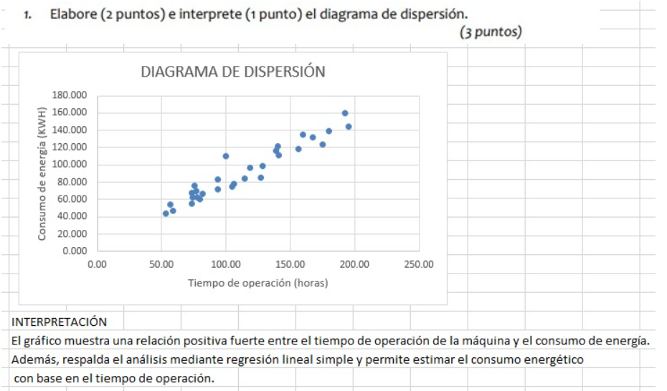

Preg2
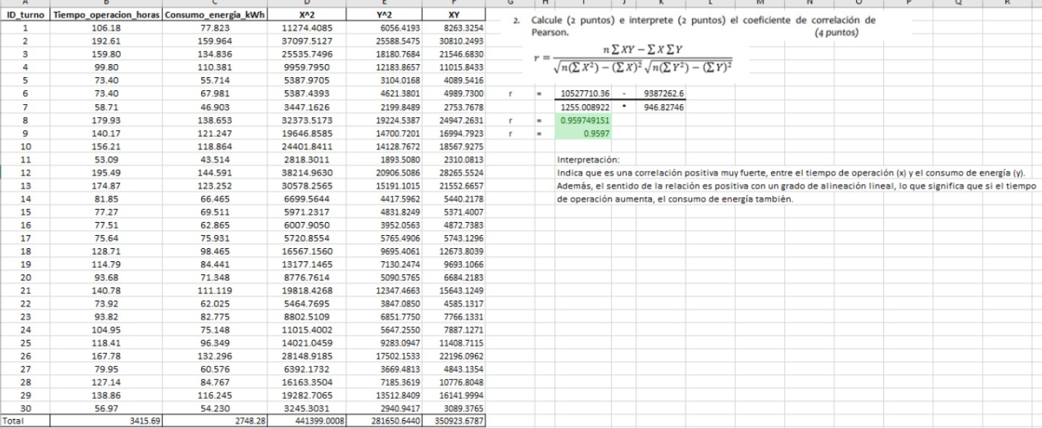

Formulario
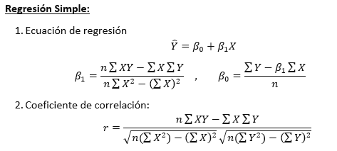
$${\hat{β}}_{1}=\frac{\sum{x}y−n \overline{x } \overline{y}}{\sum{x^{2}}−n\overline{x }²}$$
$${\hat{β}}_{0}=\overline{y}{−\hat{β}}_{1}\overline{x }$$
Otra forma:
4. Prueba ANOVA

